Análisis1
SPRINT 4

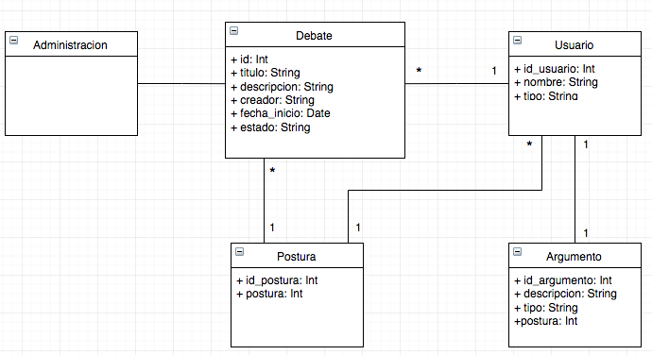
Caso de uso |  |  | Modelo Conceptual
Nombre | Argumento
Actores | Participante
Proposito | publicar un argumento en el debate
Resumen | Una vez definido postura, el participante debe seleccionar el botón "Argumentar" que estará en la sección correspondiente a su postura. Luego para publicar el argumento se debe seleccionar el botón "Publicar".
Precondicion | El participante tiene una postura
tipo | Primario, real
referencias cruzadas

Curso normal de los hechos
Acción de los actores |  | Respuesta del sistema
1. Este caso de uso comienza cuando el usuario define postura en un debate público abierto |  | 2. El sistema habilitará la sección de argumentos del debate correspondiente a la postura antes seleccionada
3. El usuario oprime el botón de agregar argumento |  | 4. El sistema un campo con entrada de texto
5. El usuario escribe un argumento y presiona el botón publicar |  | 6. El sistema guarda en la base de datos el argumeto definido por el usuario en el debate seleccionado.

Cursos alternativos
5. El usuario presiona el botón publicar sin escribir ningun texto en el campo de argumentar |  | El sistema enviará un mensaje error indicando que no se puede publicar un argumento vacío.

Análisis2
SPRINT 4
Contratos |  | Diagrama de Secuencia
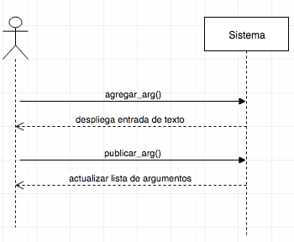
nombre | agregar_arg()
responsabilidades | Solicitar el despliegue de la entrada de texto
tipo | Sistema
referencias cruzadas
notas
excepciones
salida
precondiciones | El sistema conoce el id del usuario y debate El usuario ya tiene una postura definida
postcondiciones

nombre | publicar_arg()
responsabilidades | Capturar el argumento del usuario en un debate
tipo | Sistema
referencias cruzadas
notas
excepciones
salida
precondiciones
postcondiciones | (1) Se crea la instancia argumento
 |  | Diagrama de estados

Diseño
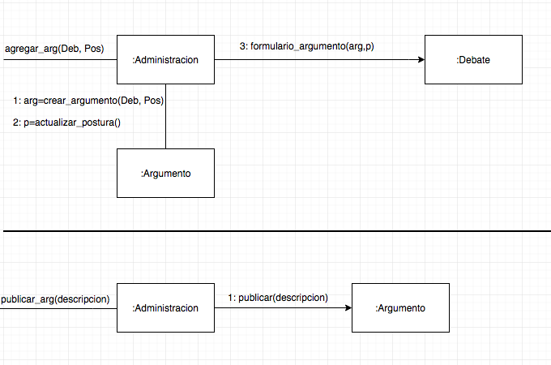
SPRINT 4

Diagrama de Colaboración

